修正依頼
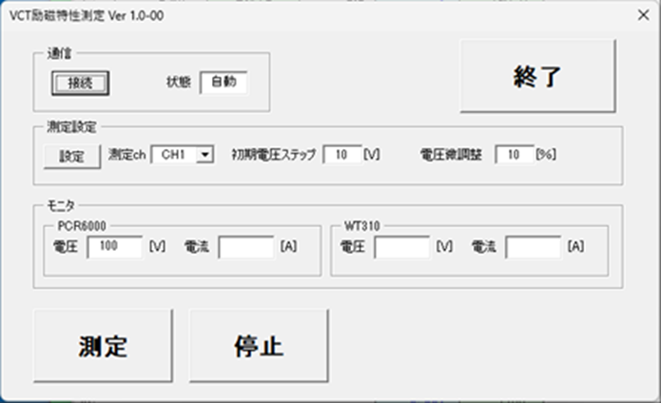
1 | P4の制御ソフトの画像 | 目標値1Aに対して測定値5.1A→1.0A、0.75Aに対して測定値4.2A→0.75Aに修正願います。
2 | 異常ブザーについて | 測定線が外れた場合、製品保護のため、測定を中断する機能を追加してください
3 | 立ち合い検査 | 一度、日野電子様へ伺い、御立会検査をする予定ですので仕様書に追加してください
4 | 測定・停止ボタン | 以前、頂いた仕様書（6CH_VCT励磁特性測定仕様書）には、下記のような測定・停止コマンドがありましたが、今回は、ありませんでした。記載漏れでしょうか？
5 | ソフトの流れを追加

